打印机
银河： 打印机型号为：易腾迈PD41 2.村村通使用打印纸规格为：条形码标贴55*45 户户通使用打印纸规格为：条形码标贴55*30 ，都为单联
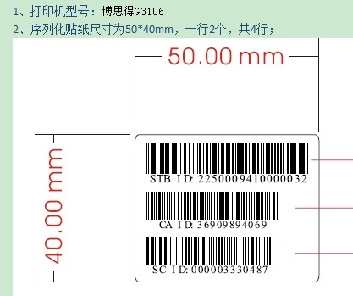 皇视：打印机：博思德g3106.纸尺寸；55*40 序列化贴纸尺寸为50*40mm，一行2个，共4行； 博思德G-3106，打印贴纸规格，配卡是50*40，不配卡是50*20；
北广：打印机斑马105Sl 纸45*55
立像的打印机OS-214 plus 标签纸规格： 52x22 不带智能卡号，单位mm 52x30 带智能卡号，单位mm
九州的： 纸的规格两种：55x45mm，55x25mm， 打印机为TSC TTPM-344M PLUS，USB接口

